在津不动产登记情况查询流程
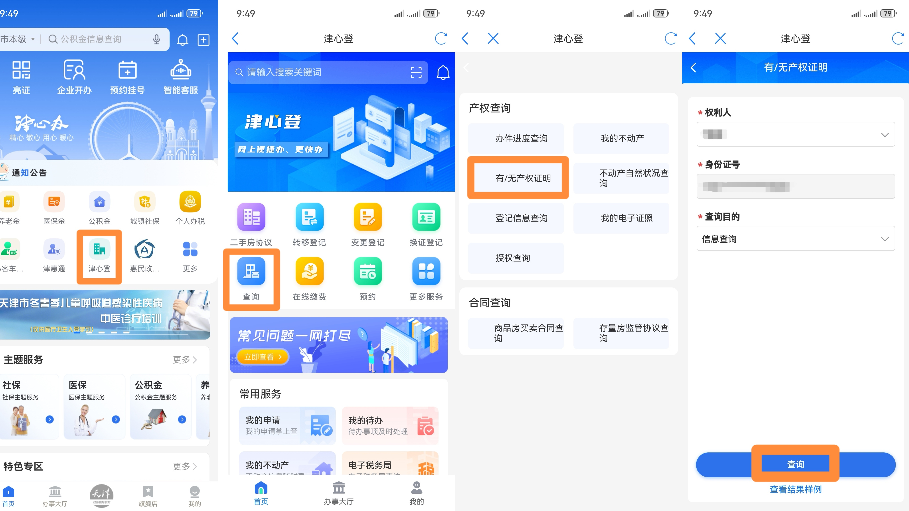
请下载“津心办”APP查询个人及配偶在津不动产登记情况

